상품제안서
ST-300 러블리 하트 양면 손거울 | 상품코드: F02232

 |  |  |  |  |  |  | 02-412-0044 | www.easy1.co.kr
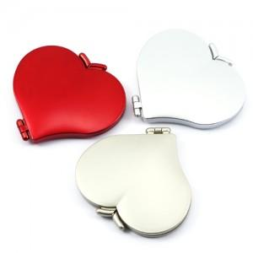

【상세/제작정보】 | *수량200개 이하는 인쇄비가 추가됩니다. *국내제조상품으로 공정및 가공이 우수합니다.

【인쇄/포장옵션】 | 실크 / 포장지포장

【공급단가】 | 수량 | 100~ | 300~ | 500~ | 1,000~ | 3,000~
*VAT별도 | 단가 | 2,020원 | 1,950원 | 1,870원 | 1,800원 | 1,750원

【상품 URL】 | https://dev.easy1.co.kr:443/src/goods_detail.php?gdno=2232

